18-01-2022
Control de avances - Revisión en reuniones
Integrante | Fecha | Actividades | Evidencia - Reunión
Diego | 2022-01-17 | Realizó: Estructuró el organigrama de actividades, además que verificó el formato del documento de Integradora, para especificar y asignar secciones a trabajar con los demás integrantes del equipo, trabajó con la instalación de SonarQube pero se le presentaron problemas. Para hoy 18/01/2022, trabajará en la solución de la instalación, además solicita apoyo del equipo para corroborar quién ya lo instaló; se enfocará en diseñar el cronograma de las tareas siguientes, para la toma de requerimientos y posterior a ello, los casos de uso. | 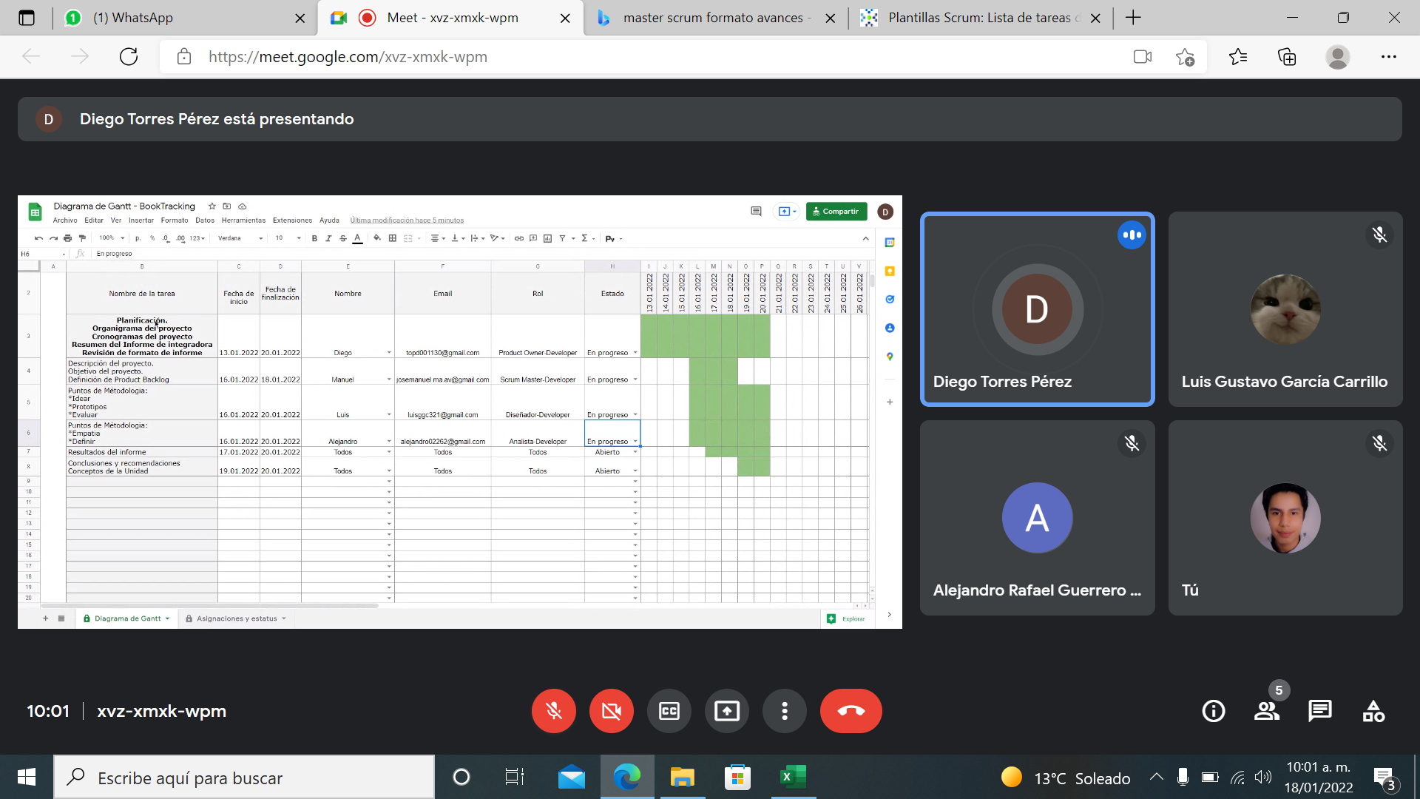

Luis | 2022-01-17 | Realizó: Trabajó en conjunto con Alejandro los puntos de la metodología a seguir en el documento de Integradora, recibió el documento en el que Manuel, plasmó los detalles de las funciones e ideas de la aplicación Book - Tracking, definió el problema mediante las necesidades o el por qué los usuarios necesitan el sistema, esto por medio de una lluvia de ideas, al finalizar subió como evidencia a github de documentació estos recursos, con la idea definida trabajará hoy 18/01/2022 con el bocetado de las pantallas que construyan el prototipo. | 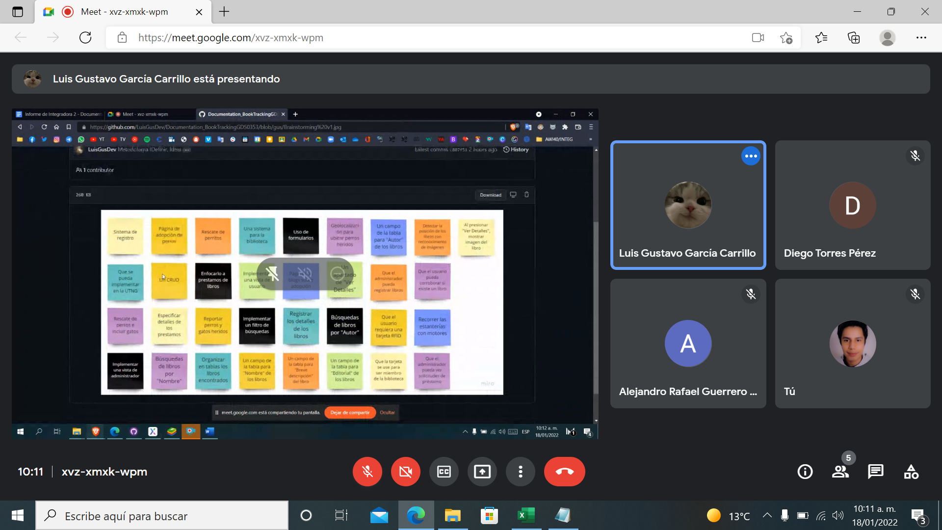

Alejandro | 2022-01-17 | Realizó: Inició con la redacción de la posible entrevista que permita generar alta de requerimientos y de esta forma poder obtener estos y dividirlos en funcionales y no funcionales; trabajó en conjunto con Luis la metodología en el documento de Integradora y le corresponden las secciones de análisis y empatía; para hoy 18/01/2022 continuará con las secciones que le documento de Integradora que le corresponde, como rol de programador iniciará una capacitación en php en internet que le permitan adentrarse en el lenguaje. | 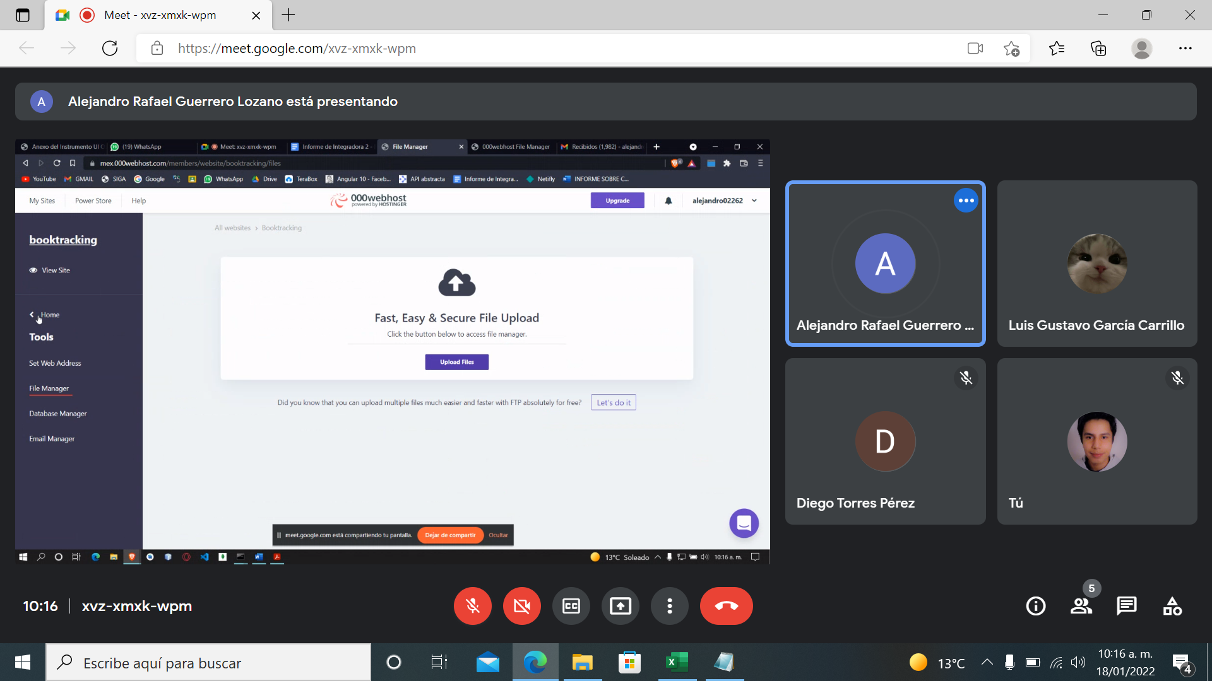

Manuel | 2022-01-17 | Realizó: Desarrolló el documento que plasma la idea del proyecto Book - Tracking, en él especificó las funciones a cubrir y explicó con el apoyo de gráficos la ubicación de los elementos que integrarán algunas pantallas, envió el documento al grupo para su revisión y de él se basará Luis para el bocetaje, redactó la descripción y objetivo del documento de integradora la idea del proyecto; hoy 18/01/2022 trabajará en el diseño de este control de avances para cada reunión que se tenga, subirá a github dicho control y el documento de la idea del proyecto, trabajará en la instalación de SonarQube y realizará ajustes en el campo descripción del documento de Integradora. | 